Sheet1
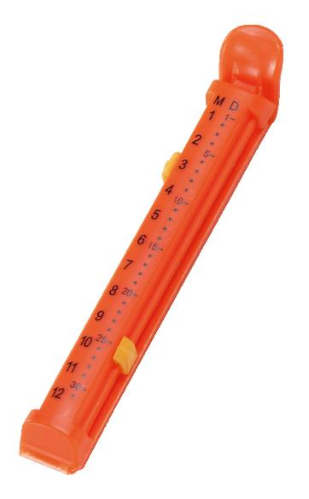
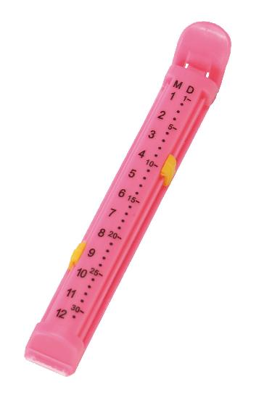
提 案 書

フードクリップ1P |  | 参考上代 | ¥90 | 販売価格
 |  | （税別） |  | （税別）
【JAN】 | 4562121884489
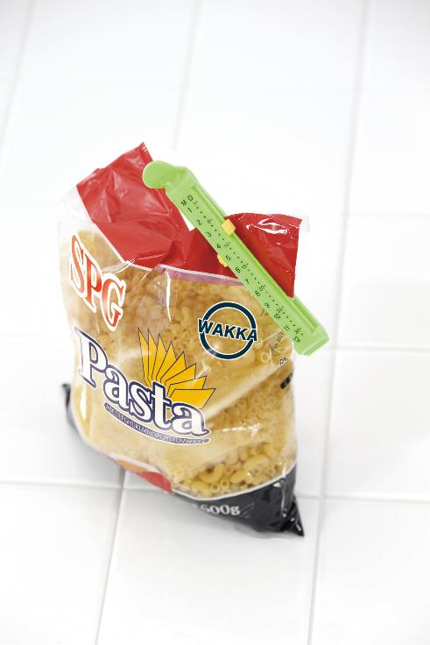 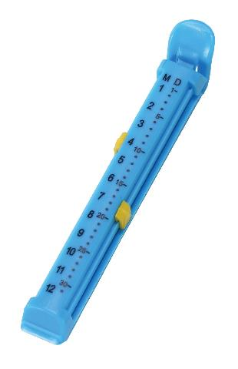 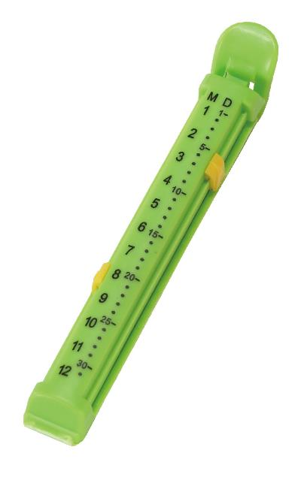 |  |  | 【商品番号】 6492 【本体サイズ】 116×18×15mm・10g 【パッケージサイズ】 140×35×20mm・10g 【個装形態】 ポリ袋入 【色・柄】 ブルー・グリーン・オレンジ・ピンク（色指定不可） 【材質】 ポリプロピレン 【入数】 500 【商品説明】 食べきれなかったり使い切れなかった食品の袋に、いくつあってもうれしい食品保存用クリップ。スライドを移動させて開封日などを記録することができます。 【生産国】 中国

